1
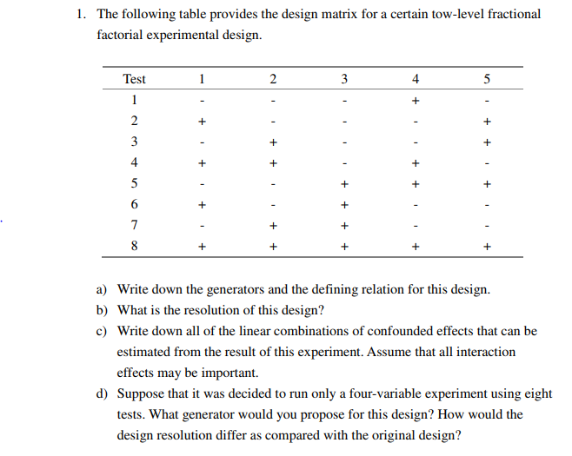
test | 1 | 2 | 3 | 4 | 5
1 | -1 | -1 | -1 | 1 | -1
2 | 1 | -1 | -1 | -1 | 1
3 | -1 | 1 | -1 | -1 | 1
4 | 1 | 1 | -1 | 1 | -1
5 | -1 | -1 | 1 | 1 | 1
6 | 1 | -1 | 1 | -1 | -1
7 | -1 | 1 | 1 | -1 | -1
8 | 1 | 1 | 1 | 1 | 1

test | 1 | 2 | 3 | 12 | 13 | 23 | 123
1 | -1 | -1 | -1 | 1 | 1 | 1 | -1
2 | 1 | -1 | -1 | -1 | -1 | 1 | 1
3 | -1 | 1 | -1 | -1 | 1 | -1 | 1
4 | 1 | 1 | -1 | 1 | -1 | -1 | -1
5 | -1 | -1 | 1 | 1 | -1 | -1 | 1
6 | 1 | -1 | 1 | -1 | 1 | -1 | -1
7 | -1 | 1 | 1 | -1 | -1 | 1 | -1
8 | 1 | 1 | 1 | 1 | 1 | 1 | 1

a | generators |  |  |  |  |  | d | generator
 | 4=12 | 5=123 |  |  |  |  |  | 4=123
 | I | 124 | 1235 |  |  |  |  | I | 1234
 | relation |  |  |  |  |  |  | relation
 | I | 124 | 1235 | 345 |  |  |  | I | 1234
b | resolution |  |  |  |  |  |  | resolution
 | Resolution III |  |  |  |  |  |  | Resolution IV
c |  | I | *124 | *1235 | *345
 | l0 | mean
 | l1 | 1 | 24 | 235 | 1345
 | l2 | 2 | 14 | 135 | 345
 | l3 | 3 | 1234 | 125 | 45
 | l12 |  | 4 | 35 | 12345
 | l13 |  | 234 | 25 | 145
 | l23 |  | 134 | 15 | 245
 | l123 |  | 34 | 5 | 1245

2
test | 1 | 2 | 3 | 4 | 5 | 23 | 123 | Y | Y-mean | 2^(5-2) | E1+ | E1- | E2+ | E2- | E3+ | E3- | E4+ | E4- | E5+ | E5- | E23+ | E23- | E123+ | E123-
1 | -1 | -1 | -1 | 1 | 1 | 1 | -1 | 2.3 | -0.675 |  | 0 | 2.3 | 0 | 2.3 | 0 | 2.3 | 2.3 | 0 | 2.3 | 0 | 2.3 | 0 | 0 | 2.3
2 | 1 | -1 | -1 | -1 | -1 | 1 | 1 | 3.5 | 0.525 |  | 3.5 | 0 | 0 | 3.5 | 0 | 3.5 | 0 | 3.5 | 0 | 3.5 | 3.5 | 0 | 3.5 | 0
3 | -1 | 1 | -1 | -1 | 1 | -1 | 1 | 3 | 0.025 |  | 0 | 3 | 3 | 0 | 0 | 3 | 0 | 3 | 3 | 0 | 0 | 3 | 3 | 0
4 | 1 | 1 | -1 | 1 | -1 | -1 | -1 | 2.1 | -0.875 |  | 2.1 | 0 | 2.1 | 0 | 0 | 2.1 | 2.1 | 0 | 0 | 2.1 | 0 | 2.1 | 0 | 2.1
5 | -1 | -1 | 1 | 1 | -1 | -1 | 1 | 3.5 | 0.525 |  | 0 | 3.5 | 0 | 3.5 | 3.5 | 0 | 3.5 | 0 | 0 | 3.5 | 0 | 3.5 | 3.5 | 0
6 | 1 | -1 | 1 | -1 | 1 | -1 | -1 | 2.6 | -0.375 |  | 2.6 | 0 | 0 | 2.6 | 2.6 | 0 | 0 | 2.6 | 2.6 | 0 | 0 | 2.6 | 0 | 2.6
7 | -1 | 1 | 1 | -1 | -1 | 1 | -1 | 2.9 | -0.075 |  | 0 | 2.9 | 2.9 | 0 | 2.9 | 0 | 0 | 2.9 | 0 | 2.9 | 2.9 | 0 | 0 | 2.9
8 | 1 | 1 | 1 | 1 | 1 | 1 | 1 | 3.9 | 0.925 |  | 3.9 | 0 | 3.9 | 0 | 3.9 | 0 | 3.9 | 0 | 3.9 | 0 | 3.9 | 0 | 3.9 | 0
 |  |  |  |  |  |  |  |  |  |  | 3.025 | 2.925 | 2.975 | 2.975 | 3.225 | 2.725 | 2.95 | 3 | 2.95 | 3 | 3.15 | 2.8 | 3.475 | 2.475
E0 | E1 | E2 | E3 | E4 | E5 | E23 | E123
2.975 | 0.1 | 2.2204460493E-16 | 0.5 | -0.05 | -0.05 | 0.35 | 1
B0 | B1 | B2 | B3 | B4 | B5 | B23 | B123
2.975 | 0.05 | 1.1102230246E-16 | 0.25 | -0.025 | -0.025 | 0.175 | 0.5
generator |  |  |  |  |  | err | mean
I | 4=12 | 5=13 |  |  |  | 0.62962573917 | 2.975
 | 124 | 135
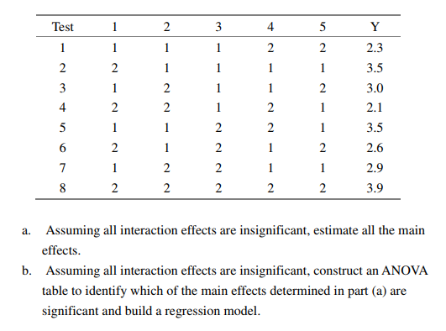
relation
I | 124 | 135 | 2345
 |  |  |  |  | effect
l0 | mean |  |  |  | 2.975
l1 | 1 | 24 | 35 | 12345 | 0.1
l2 | 2 | 14 | 1235 | 345 | 2.2204460493E-16
l3 | 3 | 1234 | 15 | 245 | 0.5
l4 | 4 | 12 | 1345 | 235 | -0.05
l5 | 5 | 1245 | 13 | 234 | -0.05

source | SS | DOF | MS | Fcal | F | significant |  | m
E1 | 0.02 | 1 | 0.02 |  |  |  |  | 8
E2 | 1.5777218104E-30 | 1 | 1.5777218104E-30
E3 | 0.5 | 1 | 0.5
E4 | 0.005 | 1 | 0.005
E5 | 0.005 | 1 | 0.005
E23 | 0.245 | 1 | 0.245
E123 | 2 | 1 | 2
total | 2.775 | 7

source | SS | DOF | MS | Fcal | F(0.95,1,2) | significant
E1 | 0.02 | 1 | 0.02 | 0.0089086859688 | 18.512820513
E2 | 1.5777218104E-30 | 1 | 1.5777218104E-30 | 7.0277140777E-31 | 18.512820513
E3 | 0.5 | 1 | 0.5 | 0.22271714922 | 18.512820513
E4 | 0.005 | 1 | 0.005 | 0.0022271714922 | 18.512820513
E5 | 0.005 | 1 | 0.005 | 0.0022271714922 | 18.512820513
E23 | 0.245 | 1 | 0.245
E123 | 2 | 1 | 2
total | 2.775 | 7

3
test | 1 | 2 | 3 | 4=12 | 5=13 | 6=23 | 123
1 | -1 | -1 | -1 | 1 | 1 | 1 | -1
2 | 1 | -1 | -1 | -1 | -1 | 1 | 1
3 | -1 | 1 | -1 | -1 | 1 | -1 | 1
4 | 1 | 1 | -1 | 1 | -1 | -1 | -1
5 | -1 | -1 | 1 | 1 | -1 | -1 | 1
6 | 1 | -1 | 1 | -1 | 1 | -1 | -1
7 | -1 | 1 | 1 | -1 | -1 | 1 | -1
8 | 1 | 1 | 1 | 1 | 1 | 1 | 1

a | 因為使用OA table時，在部點時就會討論到每個不同的變數之間高低水準對於影響的interaction，因此無論是generator family的哪一種都沒有辦法避開任兩個參數決不會同時出現高水準表現。
 | 3 | 5=13 | 5=-13
 | -1 | 1 | -1
 | -1 | -1 | 1
 | -1 | 1 | -1
 | -1 | -1 | 1
 | 1 | -1 | 1
 | 1 | 1 | -1
 | 1 | -1 | 1
 | 1 | 1 | -1

b | 所使用的是I = -135的generator，由於variable5所對應到的是13的interaction，因此將variable 5的這一項乘以-1，就不會同時讓Variable 1, 3, 5都出現high level
 | 1 | 3 | 5=-13
 | -1 | -1 | -1
 | 1 | -1 | 1
 | -1 | -1 | -1
 | 1 | -1 | 1
 | -1 | 1 | 1
 | 1 | 1 | -1
 | -1 | 1 | 1
 | 1 | 1 | -1
 |  |  |  |  |  |  |  |  | I | 124
c |  |  |  | 12 | -13 | 23 |  |  |  |  |  |  |  | Effect
 | 1 | 2 | 3 | 4 | 5 | 6 | Y |  | 12 | -5 | 13 | 23 |  | 1 | 2 | 3 | 4 | 5 | 6
 | 1 | 1 | 1 | 1 | -1 | 1 | 3150 | 1350 | 1 | 1 | 1 | 1 |  | 200 | -50 | 100 | 450 | -300 | 150
 | 1 | 1 | -1 | 1 | 1 | -1 | 2050 | 1650 | 1 | -1 | -1 | -1
 | 1 | -1 | 1 | -1 | -1 | -1 | 2050 | 2850 | -1 | 1 | 1 | -1
 | 1 | -1 | -1 | -1 | 1 | 1 | 1550 | 1750 | -1 | -1 | -1 | 1
 | -1 | -1 | -1 | 1 | -1 | 1 | 2650 | 2050 | 1 | 1 | 1 | 1
 | -1 | 1 | 1 | -1 | 1 | 1 | 1250 | 1950 | -1 | -1 | -1 | 1
 | -1 | 1 | -1 | -1 | -1 | -1 | 1350 | 2950 | -1 | 1 | 1 | -1
 | -1 | -1 | 1 | 1 | 1 | -1 | 1950 | 1450 | 1 | -1 | -1 | -1

 | I
 | 4=12 | 5=-13 | 6=23
generator | I
 | 124 | -135 | 236
relation |  | 124 | -135 | 236 | -2345 | 1346 | -1256 | -456

l0 | mean
l1 | 1 | 24 | -35 | 1236 | -12345 | 346 | -256 | -1456 |  | 1+24-35
l2 | 2 | 14 | -1235 | 36 | -345 | 2346 | -156 | -2456 |  | 2+14+36
l3 | 3 | 1234 | -15 | 26 | -245 | 146 | -12356 | -3456 |  | 3-15+26
l(12) |  | 4 | -235 | 136 | -1345 | 2346 | -56 | -12456 |  | 4-56
l(-13) |  | -234 | 5 | -126 | 1245 | -46 | 2356 | 13456 |  | 5-46
l(23) |  | 134 | -125 | 6 | -45 | 1246 | -1356 | -23456 |  | 6-45

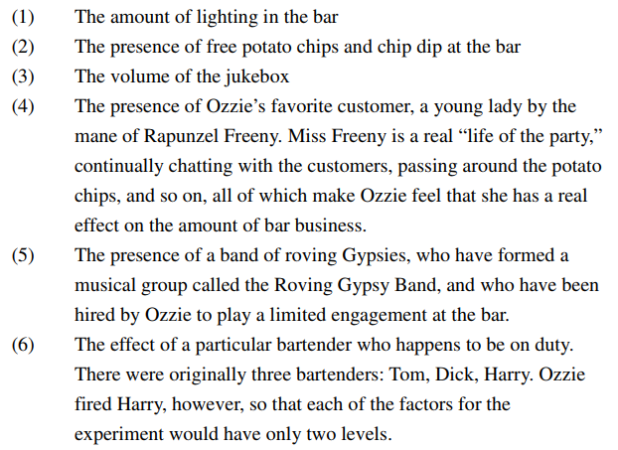
e |  |  |  | -12 | -13 | 23 |  |  | Effect
 | 1 | 2 | 3 | 4 | 5 | 6 | Y |  | 1 | 2 | 3 | 4 | 5 | 6
 | 1 | 1 | 1 | -1 | -1 | 1 | 1350 |  | -100 | -25 | -100 | 375 | -300 | -225
 | 1 | 1 | -1 | -1 | 1 | -1 | 1650
 | 1 | -1 | 1 | 1 | -1 | -1 | 2850
 | 1 | -1 | -1 | 1 | 1 | 1 | 1750
 | -1 | -1 | -1 | -1 | -1 | 1 | 2050
 | -1 | 1 | 1 | 1 | 1 | 1 | 1950
 | -1 | 1 | -1 | 1 | -1 | -1 | 2950
 | -1 | -1 | 1 | -1 | 1 | -1 | 1450

 | I
 | 4=-12 | 5=-13 | 6=23
generator | I
 | -124 | -135 | 236
relation |  | -124 | -135 | 236 | 2345 | -1346 | -1256 | 456
l0 | mean
l1 | 1 | -24 | -35 | 1236 | 12345 | -346 | -256 | 1456 |  | 1-24-35
l2 | 2 | -14 | -1235 | 36 | 345 | -2346 | -156 | 2456 |  | 2-14+36
l3 | 3 | -1234 | -15 | 26 | 245 | -146 | -12356 | 3456 |  | 3-15+26
l(-12) |  | 4 | 235 | -136 | -1345 | 2346 | 56 | 12456 |  | 4+56
l(-13) |  | 234 | 5 | -126 | -1245 | 46 | 2356 | -13456 |  | 5+46
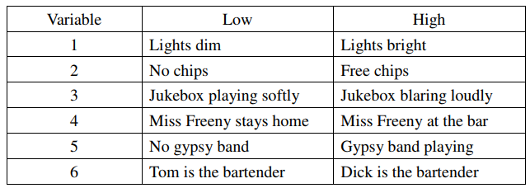
l(23) |  | -134 | -125 | 6 | 45 | -1246 | -1356 | 23456 |  | 6+45

 | combination
 | mean | effect1 | effect2 | set1 | set2 |  | calculate
 | l0 | 2000 | 2000
 | l1 | 200 | -100 | 1+24-35 | 1-24-35 |  | 24 | 150
 | l2 | -50 | -25 | 2+14+36 | 2-14+36 |  | 14 | -12.5
 | l3 | 100 | -100 | 3-15+26 | 3-15+26
 | l4 | 450 | 375 | 4-56 | 4+56 |  | 4 | 412.5
 | l5 | -300 | -300 | 5-46 | 5+46 |  | 46 | 0
 | l6 | 150 | -225 | 6-45 | 6+45 |  | 45 | -187.5

f | 46
 | Dick和Miss Freeny雖然同時出現，但由於Dick始終專注於工作，比較少會與Miss Freeny有互動，也因此他們的出現與否並不會影響到當天的收入
 | 45
 | 由於Miss Freeny喜好與客人互動，因此當Gypsy Band在表演時，Miss Freeny的出現反而會對想要享受音樂的客人感到不舒服，也間接影響到客人留在店裡消費的意願，進而影響了店內的收入
 | 14
 | interaction effect並不顯著
 | 24
 | 當店內有免費的potato chips時，Miss Freeny可以很盡興的帶著potato chips與店內的客人互動，將有提供免費potato chips的服務品質提升更多，客人更喜歡留在店裡，也因此收入會比較高
 | 4
 | Miss Freeny喜歡與店內的客人互動，普遍可以增加客人光顧的印象，因此客人也喜歡在有Miss Freeny在店裡時一起來找他聊天互動，因此對於收入而言，是非常大的加分

